Sheet1
色つきの部分に、使用されている水道メーターの口径と水量、期間を入力してください。

口径 |  |  | mm | ←検針票の「口径」またはメーターをご覧ください。
前回水量 |  |  | ㎥ | ←検針票の「前回指針」の数値を入力してください。
現在水量 |  |  | ㎥ | ←メーターの数値をご覧ください。
使用水量 | 0 |  | ㎥ | ※メーターの指針は赤い数字の小数点以下は切り捨てです。
使用期間

↓ |  |  |  | ↓

予定料金 |  |  |  | 円
内訳 | 水道基本料金 |  |  | 円
 | 水道超過料金 |  |  | 円
 | メーター料金 |  |  | 円
 | 消費税 | (10%) |  | 円

【参考】お手元の検針票も合わせてご覧ください。
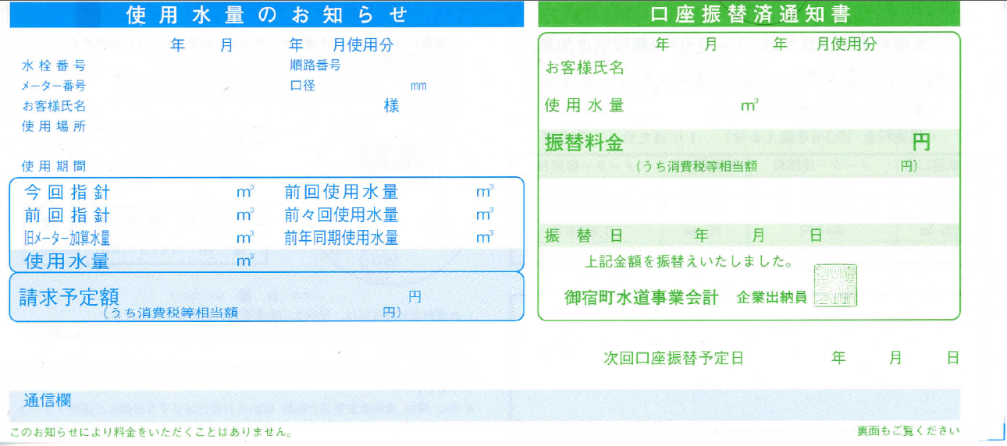
ご使用のメーターの口径です。

前回検針での指針です。

